成俊毅 (2)
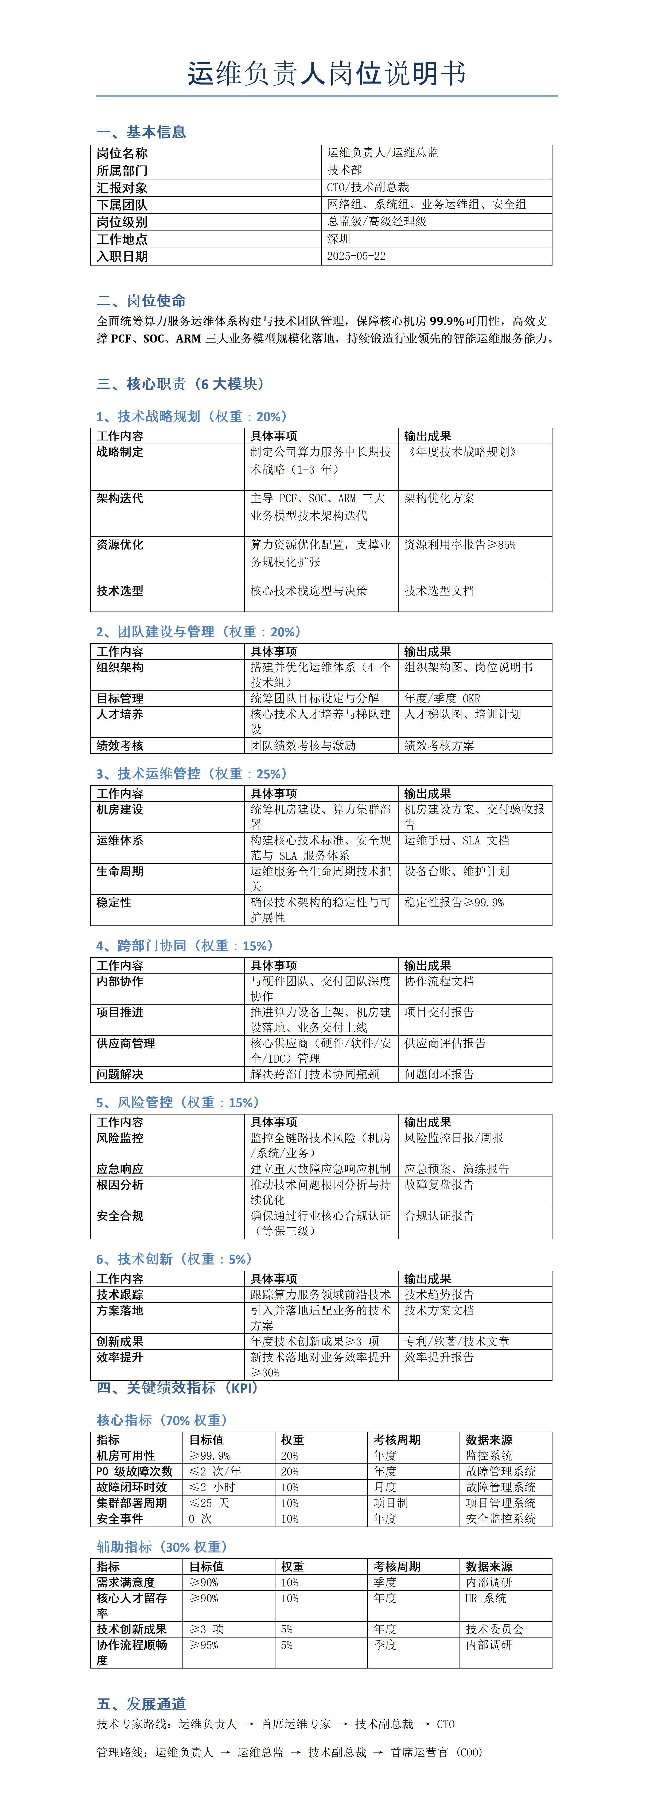
原文件 | 运维总监岗位说明书-成俊毅.docx

孙宝春 (2)
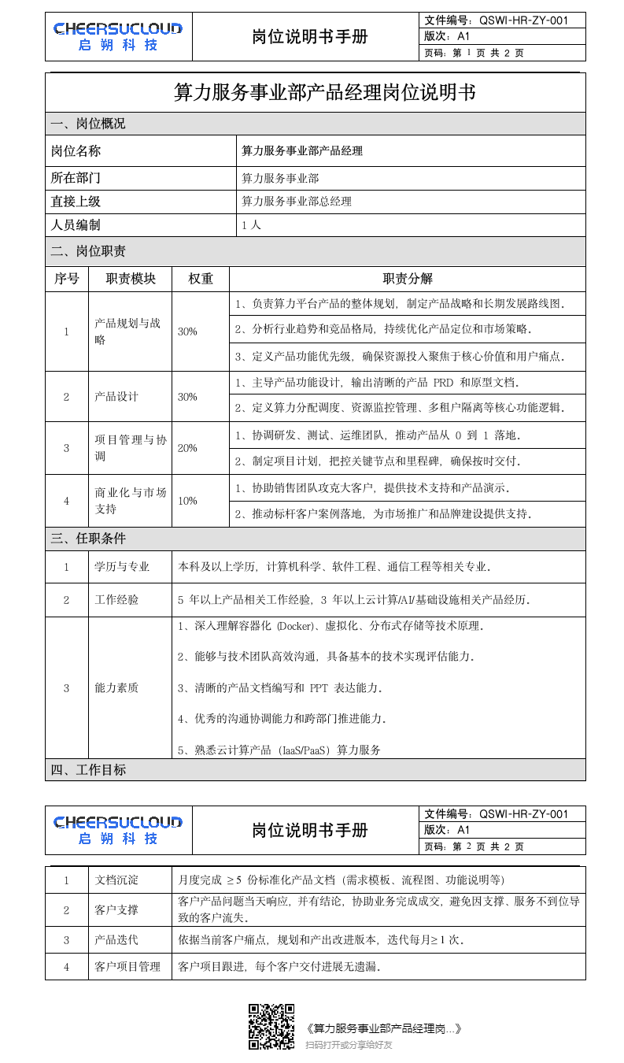
原文件 | 算力服务事业部产品经理岗位说明书-孙宝春.doc

李漫瑶 (2)

原文件 | 运营经理岗位说明书-李曼瑶.docx

陈容（2）
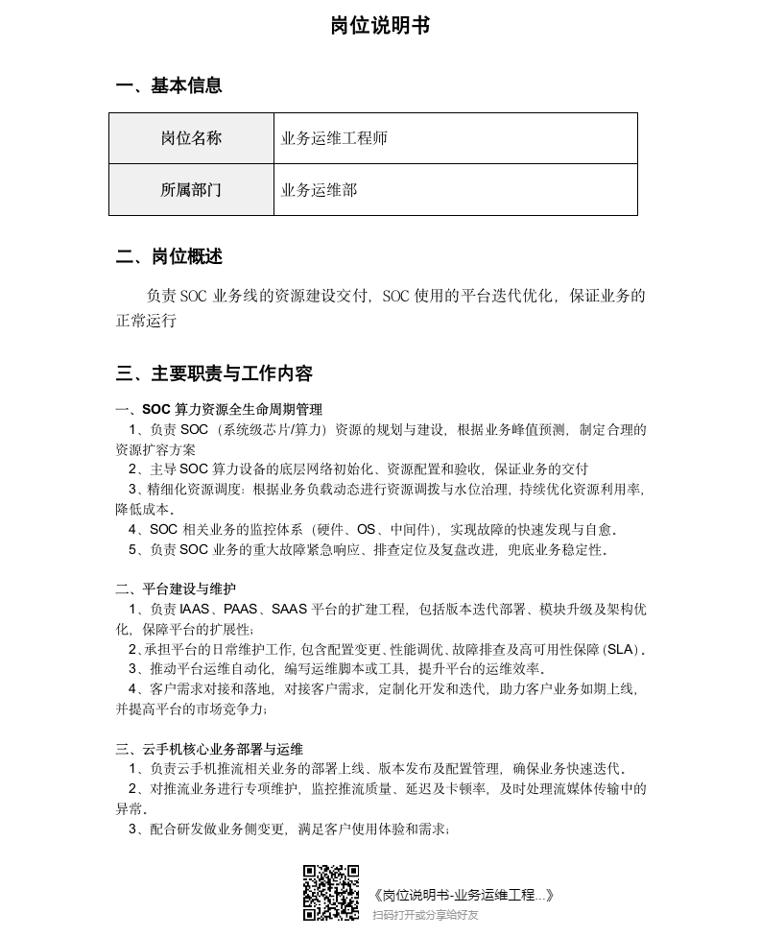
原文件 | 岗位说明书-业务运维工程师-陈容.docx

